I TRIMESTRE

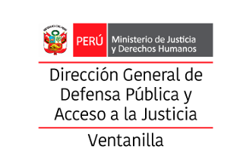

10.2.1 Provincia Constitucional del Callao: Consolidado de víctimas de agresión por tipo de sexo y rango de edades, enero a marzo - 2026

Distrito | Sexo |  | Grupo de Edad |  |  |  | Total
 | Femenino | Masculino | 0-14 años | 15 - 17 años | 18 - 59 años | 60 años a más
Callao
Bellavista
Carmen de la Legua Reynoso
La Perla
La Punta
Ventanilla | 23 | 5 | 11 | 4 | 11 | 2 | 28
Mi Perú
TOTALES | 23 | 5 | 11 | 4 | 11 | 2 | 28

Fuente: | SISTEMA DE GESTION DOCUMENTAL - MINJUS
Elaboración: | DIRECCIÓN DISTRITAL DE DEFENSA PÚBLICA Y ACCESO A LA JUSTICIA DE VENTANILLA
Descargado: | OBSERVATORIO DE LA VIOLENCIA A LA MUJER Y LOS INTEGRANTES DEL GRUPO FAMILIAR DE LA REGIÓN CALLAO

